Bilan & perspectives
Type | Détail des émissions | Précision de la source |  | Données | Facteur d'émission (source: base carbone) | Exemples d'actions de transition
Directes | Emissions et captations directes de GES et suppressions | Gaz |  | Emissions directes des sources fixes de combustion: chaufferie Exemple: chaudière gaz en prenant la consommation annuelle sur la base des factures. | 0,243 kgCO2/kwh PCI 3,12 kg CO2/kg | Avec investissements: changer la chaudière, isoler les bâtiments
 |  |  |  | Emissions directes des sources mobiles à moteur thermique
 |  |  |  | Emissions directes des procédés hors énergie
Indirectes | Energie: émissions | Electricité |  | Factures: émissions indirectes liées à la consommation en kwh | O,078 (mix électrique français) kg CO2e/KWh | Sans investissements: mesures limitant de 1°C le chauffage faisant économie 7% de la consommation
Indirectes | Déchets: on peut inclure les invendus et leur devenir si connu |  |  | Kg, nature, traitement associé ou se référer à une base nationale (incinération, valorisation, recyclage, réemploi)
Indirectes | Déplacements professionnels |  |  | Nombre de km parcourus |  | Sans investissement: note de la direction limitant l'utilisation de l'avion pour les voyages de moins de 4h. Avec investissements: renouveler un parc de véhicules
Indirectes | Déplacement des employés |  |  | Nombre de km entre le domicile et le travail X 212 Mode de transport
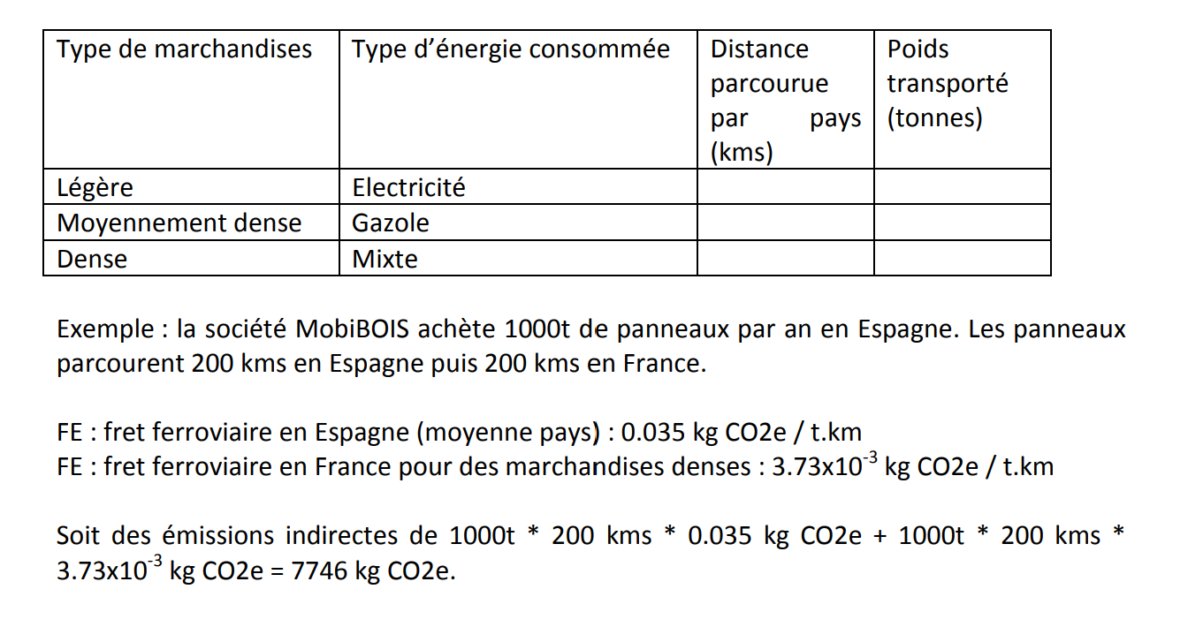
Indirectes | Logistique: approvisionnement en matière première |  |  | Poids, volume, nombre sur 12 mois et par catégorie | Consommation (L)=distance(km)*(X/100)*[(2/")+(1/3*charge réelle / charge utile)+(taux de retour à vide)*2/3] '- distance parcourues (km) '- La consommation moyenne du camion (l/100 kms) '- Le taux de chargement / charge réelle / charge utile)% '- Le taux de retour à vide (%)
 | Transport de marchandises amont | Acier |  | Poids, volume, nombre sur 12 mois et par catégorie
 |  | Plastique PET |  | Poids, volume, nombre sur 12 mois et par catégorie
 |  | Bois |  | Poids, volume, nombre sur 12 mois et par catégorie
 |  | Verre technique |  | Poids, volume, nombre sur 12 mois et par catégorie
 |  | Carton |  | Poids, volume, nombre sur 12 mois et par catégorie
Indirectes | Logistique: expéditions Transport de marchandises aval | PF | 1 | Poids, volume, nombre sur 12 mois et par catégorie | Consommation (L)=distance(km)*(X/100)*[(2/")+(1/3*charge réelle / charge utile)+(taux de retour à vide)*2/3] '- distance parcourues (km) '- La consommation moyenne du camion (l/100 kms) '- Le taux de chargement / charge réelle / charge utile)% '- Le taux de retour à vide (%)
 |  | PF | 2 | Poids, volume, nombre sur 12 mois et par catégorie
 |  | PF | 3 | Poids, volume, nombre sur 12 mois et par catégorie
 |  | PF | 4 | Poids, volume, nombre sur 12 mois et par catégorie
Indirectes | Déplacement des sous traitants: transport des visiteurs et des clients | ST | 1 | Nombre de km parcourus
 |  | ST | 2 | Nombre de km parcourus
 |  | ST | 3 | Nombre de km parcourus
 |  | ST | 4 | Nombre de km parcourus
 |  | ST | 5 | Nombre de km parcourus
 |  | ST | 6 | Nombre de km parcourus
Indirectes | Déplacement des fournisseurs | F | 1 | Nombre de km parcourus
 |  | F | 2 | Nombre de km parcourus
 |  | F | 3 | Nombre de km parcourus
 |  | F | 4 | Nombre de km parcourus
 |  | F | 5 | Nombre de km parcourus
 |  | F | 6 | Nombre de km parcourus
 |  | F | 7 | Nombre de km parcourus
Indirectes | Achats des consommables | C | Acier | Quantité sur 12 mois | 1100 kg CO2 / tonne
 |  | C | Bois | Quantité sur 12 mois | 36,7 kg CO2 / tonne
 |  | C | Plastique PET | Quantité sur 12 mois | 3270 kg CO2 / tonne
 |  | C | Cartons papier neuf | Quantité sur 12 mois | 1320 CO2 / tonne
 |  | C | 5
 |  | C | 6
 |  | C | 7
 |  | C | 8
 |  | C | 9
 |  | C | 10
 |  | C | 11
Indirectes | Utilisation des produits vendus | P | 1 | Kwh d'utilisation si connue ou émissions associées
 |  | P | 2
 |  | P | 3
 |  | P | 4
 |  | P | 5
 |  | P | 6
 |  | P | 7
 |  | P | 8
 |  | P | 9
 |  | P | 10
 |  | P | 11

Poste d'émissions
